Competencias
Competencias que se formaran en el Segundo Semestre 2026
Curso | 780 - Software Avanzado
Semestre que aplica | Segundo Semestre 2026

Competencias relacionadas al perfil del egresado (Especifica) |  |  |  |  |  | Competencias relacionadas al perfil del egresado (General)
1 | Demuestra pensamiento crítico, actitud investigativa y rigor analítico en el planteamiento y la resolución de problemas complejos. |  |  |  |  | 1 | Construye soluciones integrales trabajando en forma colaborativa y propositiva en equipos interdisciplinarios, en forma presencial o utilizando plataformas virtuales.
2 | Identifica sus necesidades de actualización, capacitación y formación, durante su proceso formativo y en el ejercicio profesional, y busca los medios para cubrirlas por medios formales e informales, nacionales e internacionales, presenciales y en línea. |  |  |  |  | 2 | Aplica estándares de calidad, eficiencia y seguridad en la implementación adecuada de soluciones de software, hardware y TIC en general.
3 | Lidera y colabora proactivamente en equipos de trabajo y en comunidades profesionales para el logro de objetivos y mejoramiento de la calidad de vida. |  |  |  |  | 3 | Aplica principios básicos de ingeniería, ciencias de computación y sistemas de información y comunicación, en la formulación y resolución adecuada de problemas complejos.

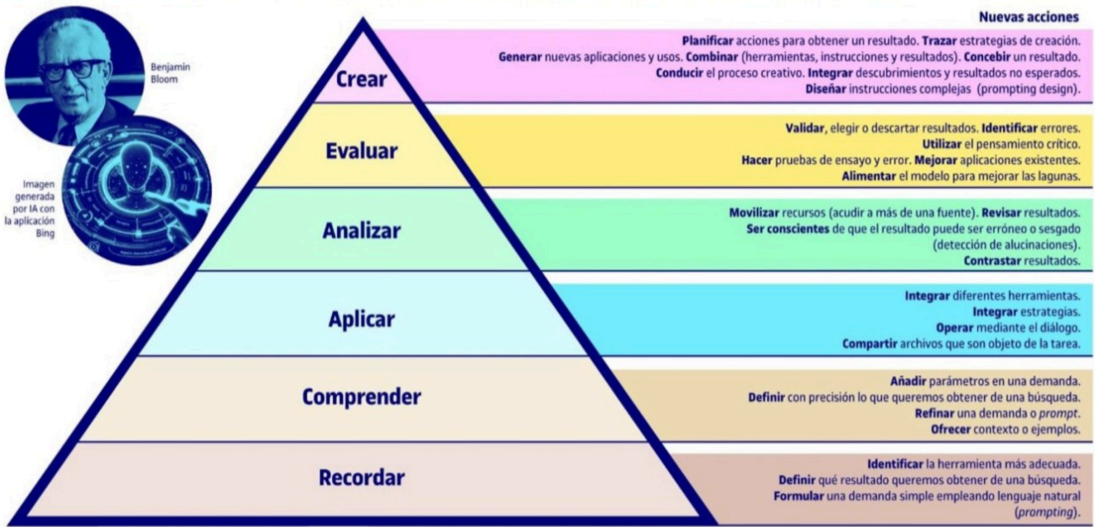
No | Tipo | Verbo en Presente | Objeto de la acción | [Palabras conectoreas] Herramientas o metodología | [Palabras conectoreas] Condiciones específicas |  | Nivel
1 | Especifica | Analiza .. | arquitecturas de software basadas en microservicios | utilizando diagramas y patrones arquitectónicos | en estudios de caso reales |  | Analizar
 | El estudiante Analiza .. arquitecturas de software basadas en microservicios utilizando diagramas y patrones arquitectónicos en estudios de caso reales
2 | Especifica | Crea .. | soluciones de software basadas en microservicios poniendo en practica los principios SOLID | usando herramientas de desarrollo y contenedores | en entornos prácticos de laboratorio |  | Crear
 | El estudiante Crea .. soluciones de software basadas en microservicios poniendo en practica los principios SOLID usando herramientas de desarrollo y contenedores en entornos prácticos de laboratorio
3 | Especifica | Implementa ... | servicios y APIs en arquitectura de microservicios | mediante Docker y frameworks de desarrollo | en proyectos prácticos |  | Aplicar
 | El estudiante Implementa ... servicios y APIs en arquitectura de microservicios mediante Docker y frameworks de desarrollo en proyectos prácticos
4 | Especifica | Explica | el funcionamiento de pipelines CI/CD | utilizando herramientas de integración continua | mediante ejemplos prácticos |  | Comprender
 | El estudiante Explica el funcionamiento de pipelines CI/CD utilizando herramientas de integración continua mediante ejemplos prácticos
5 | Especifica | Evalúa | estrategias de despliegue y monitoreo | utilizando Kubernetes y herramientas de observabilidad | en distintos escenarios de implementación |  | Evaluar
 | El estudiante Evalúa estrategias de despliegue y monitoreo utilizando Kubernetes y herramientas de observabilidad en distintos escenarios de implementación
6 | Especifica | Aplica | prácticas de DevOps y DevSecOps | mediante pipelines automatizados | en proyectos de software |  | Aplicar
 | El estudiante Aplica prácticas de DevOps y DevSecOps mediante pipelines automatizados en proyectos de software
7 | Especifica | Identifica | conceptos clave de arquitecturas modernas y herramientas DevOps | a partir de documentación técnica | en actividades teóricas |  | Recordar
 | El estudiante Identifica conceptos clave de arquitecturas modernas y herramientas DevOps a partir de documentación técnica en actividades teóricas |  |  |  |  |  |  | Manual de competencias: https://drive.google.com/file/d/1n5es0M20vXxa7i4eLN7pbgTXc2C1dmCQ/view?usp=sharing
 |  |  |  |  |  |  |  | Video de como hacer competencias: https://youtu.be/C8Q9dKo4t-w?si=yErgF_ihe1tsaHM0

Si las competencias son las misma que el semetre anterior compartenos tu opinion de porque no se cambiaron

